Tables de production employées
TABLES DE PRODUCTION EMPLOYEES

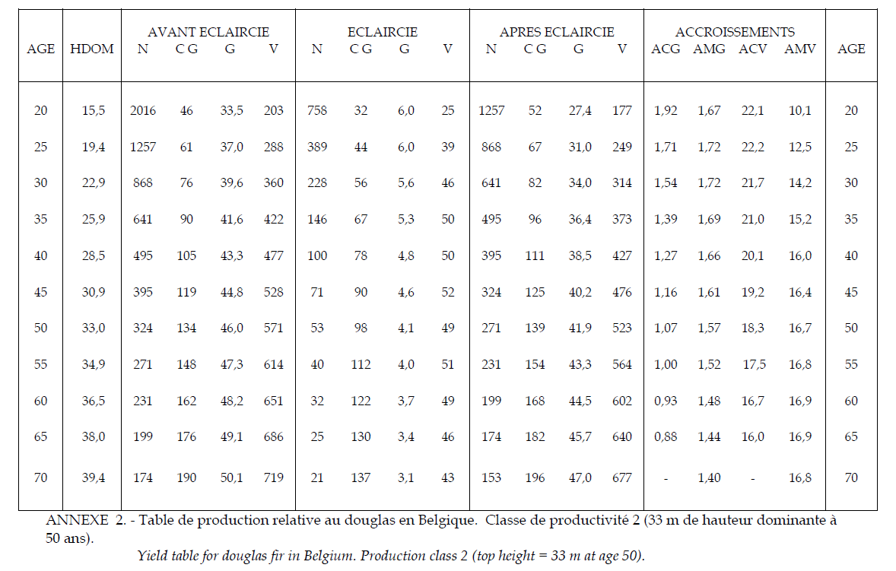
 | Douglas

 | Table utilisée : | Tables de Rondeux (Belgique)

 |  | Le projet se situe à la frontière avec la Belgique. Classe de productivité 2 (moyenne)

 | Source : | https://www.researchgate.net/publication/237805636_Construction_d'une_table_de_production_pour_le_douglas_Pseudotsuga_Menziesii_MIRB_FRANCO_en_Belgique

 | Mélèze

 | Table utilisée : | Tables de Riou-Nivert pour le Mélèze

 |  | Classe de fertilité moyenne employée

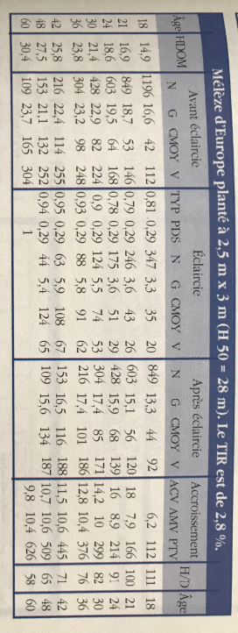
 | Source : | Le Mélèze - Les Guides du Sylviculteur - IDF
 |  | https://www.gembloux.ulg.ac.be/gestion-des-ressources-forestieres/upload/Cahiers_forestiers/CaFor30.pdf
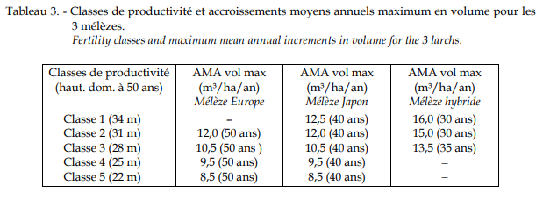

TABLES DE PRODUCTION EMPLOYEES

 | Pin Laricio de Corse

 | Table utilisée : | Tables de Decourt pour le Pin Laricio en Sologne

 |  | Classe de fertilité moyenne employée

 | Source : | http://documents.irevues.inist.fr/bitstream/handle/2042/24705/RFF_1965_12_818.pdf?sequence=1

